手順
Auroraクラスターフェールオーバ対応手順書（大阪リージョン災対運用）

【作業概要説明】
本手順は、災対運用時の大阪リージョンでのAuroraクラスターのフェールオーバを実施する手順である。
本手順は、東京リージョンが被災し復旧した後に踏み台サーバが利用可能になっていることを前提とする。

【操作対象】
AWSコンソール

【操作担当者】
ISIDサービスデスク担当者

【作業端末】
本番・研修・開発環境：AWSコンソール管理端末

番号 | 操作項目 | 操作方法 | 確認方法 | チェック | 開始時間 | 終了時間 | 作業担当者 | 作業確認者 | 備考
1 | 端末ログイン | ■本番・研修・開発環境 AWSコンソール管理端末→AWSコンソール ＃作業用のロールはAWS管理コンソールの「保守運用用アカウント」を利用する。 | 左記ログインにおいてエラーが発生しないこと。 | □
2 | AWSコンソールからRDSコンソール画面を開く | 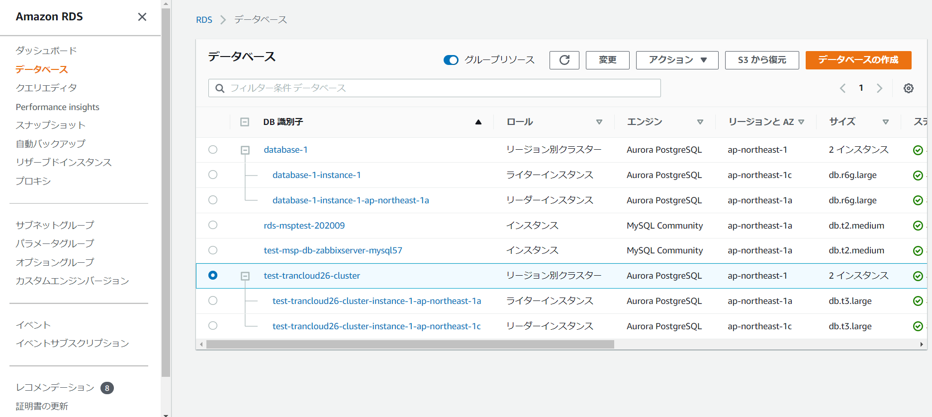 AWSコンソール検索窓に「RDS」と入力し、データベース画面を開く。 | - | □
3 | クラスター状態確認 | 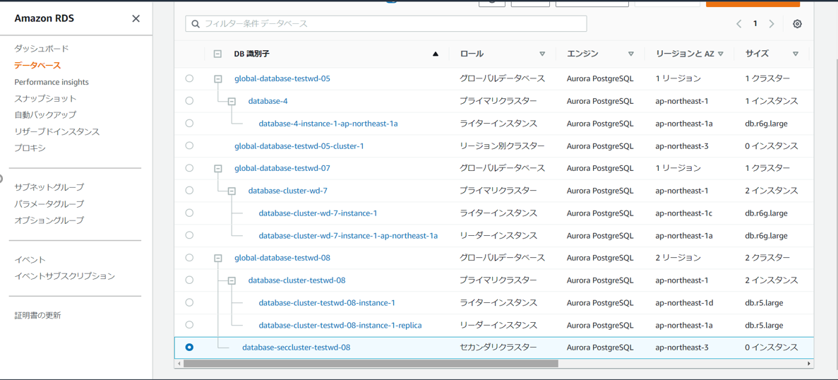 大阪リージョンのデータベース画面でプライマリクラスター、セカンダリクラスターの状態確認を行う。 東京リージョンの被災状況はRDSコンソール上で再現できないので、本例では、東京リージョンのプライマリクラスターは通常通りの表示としている。 | 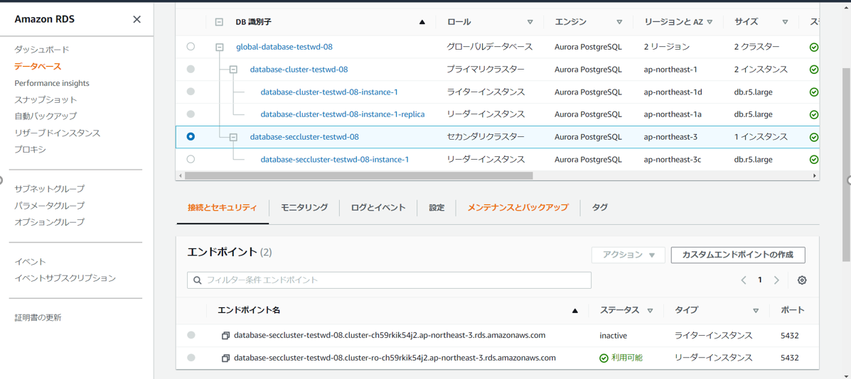 大阪リージョンにセカンダリクラスターが存在し、利用可能となっていることを確認する。 | □
4 | セカンダリクラスターのインスタンス追加 | AWS CLIにて以下のコマンドにて、大阪リージョンのセカンダリクラスターにインスタンスを作成する。 $aws rds create-db-instance --db-cluster-identifier <対象セカンダリクラスター> --db-instance-class db.r5.large --db-instance-identifier <作成対象インスタンス> --engine aurora-postgresql --engine-version 12.9 --region ap-northeast-3 | 大阪リージョンのデータベース画面で、大阪リージョンのセカンダリクラスターにインスタンスが作成されたことを確認する。 | □ |  |  |  |  | ヘッドレス構成の場合は、グローバルデータベースのデタッチができないため、デタッチ前にインスタンスを作成する。
5 | セカンダリクラスターのデタッチ | 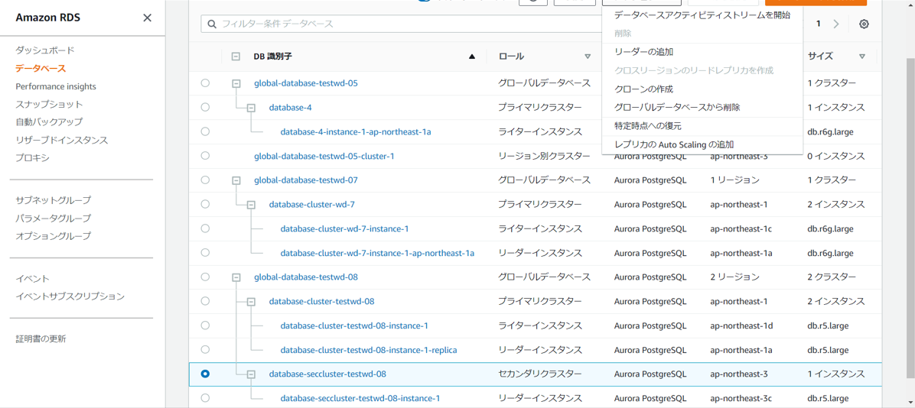 大阪リージョンのデータベース画面にて、大阪リージョンのセカンダリクラスターを選択し、アクションからグローバルデータベースの削除を選択する。 セカンダリクラスターの削除と昇格の確認画面が表示されるので、削除して昇格ボタンをクリックする。 | 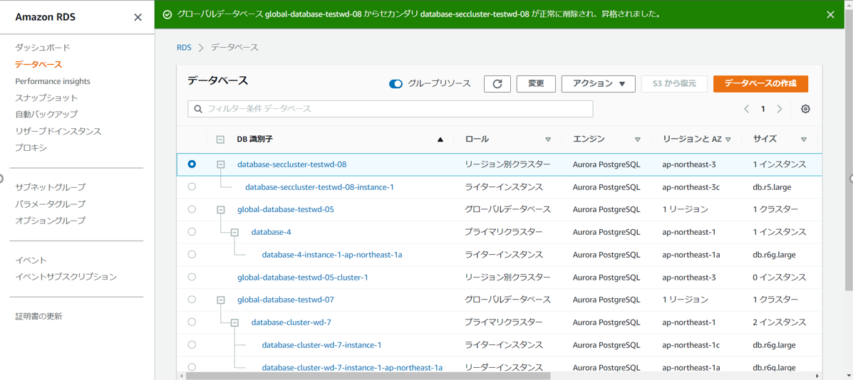 大阪リージョンのデータベース画面にて、大阪リージョンのセカンダリクラスターがグローバルデータベースから削除され、リージョン別クラスターとして利用可能となったことを確認する。 | □
6 | AWSリージョン追加 | 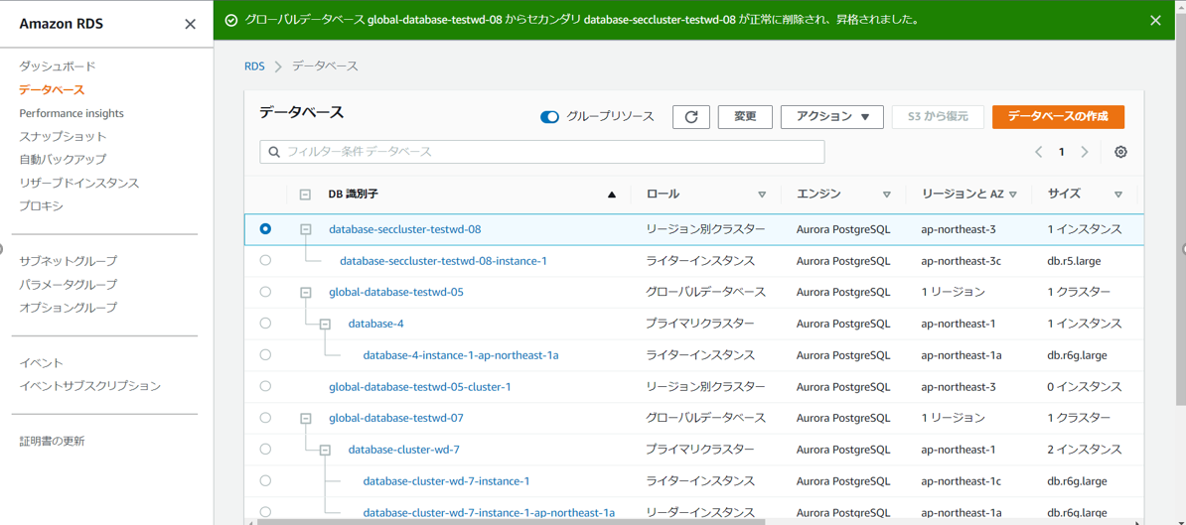 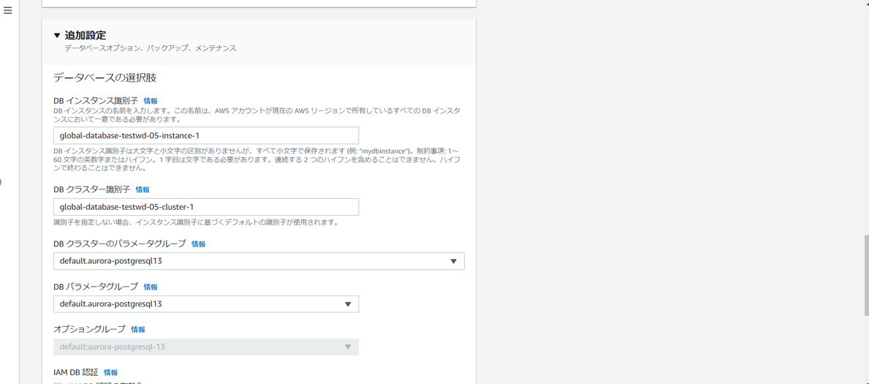 大阪リージョンのデータベース画面にて、リージョン別クラスター（元のセカンダリクラスター）を選択し、アクションからAWSリージョンを追加を選択する。 リージョンの追加画面で、AWSリージョンに東京リージョンを指定する。東京リージョンにセカンダリクラスターを作成するときは、DBインスタンス識別子、DBクラスター識別子はリストア前と同じものを設定する。また、各種設定は構築時のパラメータシートを参照して、設定する。 |  大阪リージョンのデータベース画面にて、大阪リージョンにプライマリクラスター、東京リージョンにセカンダリ―クラスターが作成されたことを確認する。
7 | グローバルデータベースのフェールオーバ | 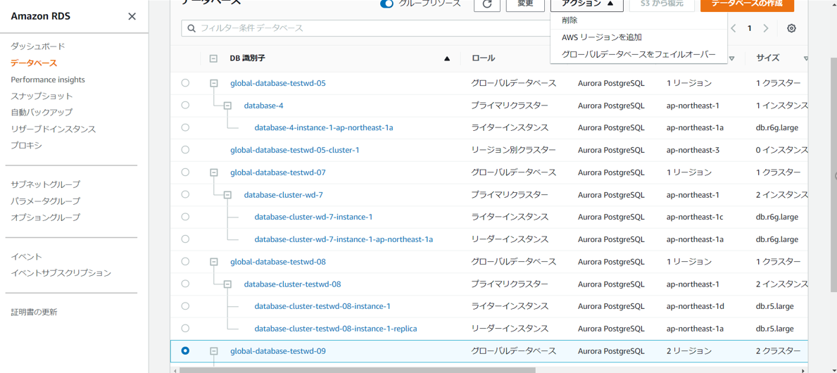 大阪リージョンのデータベース画面にて、対象のグローバルデータベースを選択し、アクションからグローバルデータベースのフェールオーバをクリックする。 対象のグローバルデータベースをフェールオーバしますか画面が表示された場合、プライマリクラスターにするセカンダリクラスターを選択プルダウンで、東京リージョンを選択し、グローバルデータベースをフェイルオーバをクリックする。 | 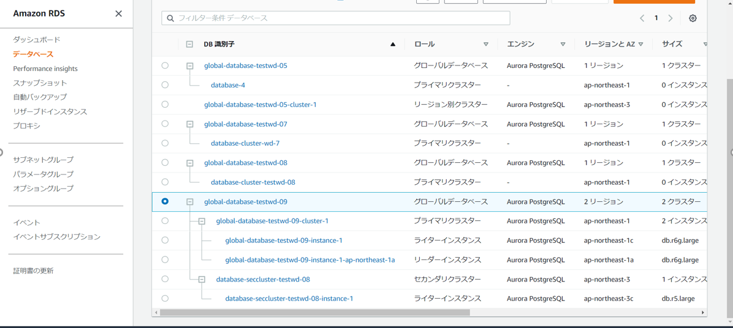 東京リージョン、大阪リージョンのデータベース画面にて、東京リージョン側のクラスターがプライマリクラスターとして利用可能であること、大阪リージョン側のクラスターがセカンダリクラスターとして利用可能であることを確認する。 | □
8 | セカンダリクラスターのインスタンス削除 | 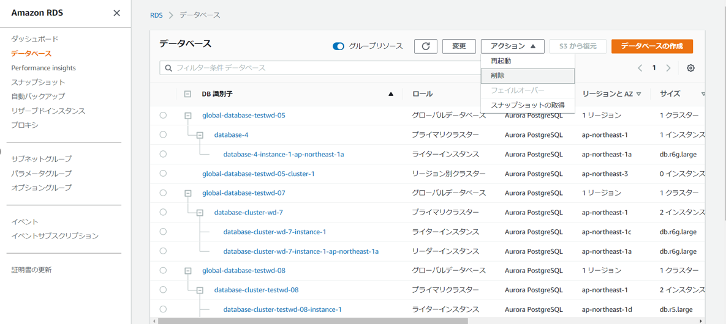 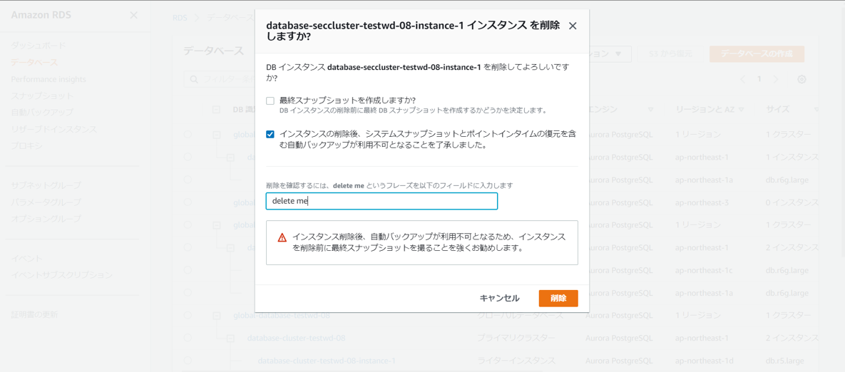 セカンダリクラスターのデタッチ用に作成した大阪リージョンのインスタンスを選択し、アクションから削除を選択する。 対象インスタンスを削除しますか画面が表示された場合、削除をクリックする。 | 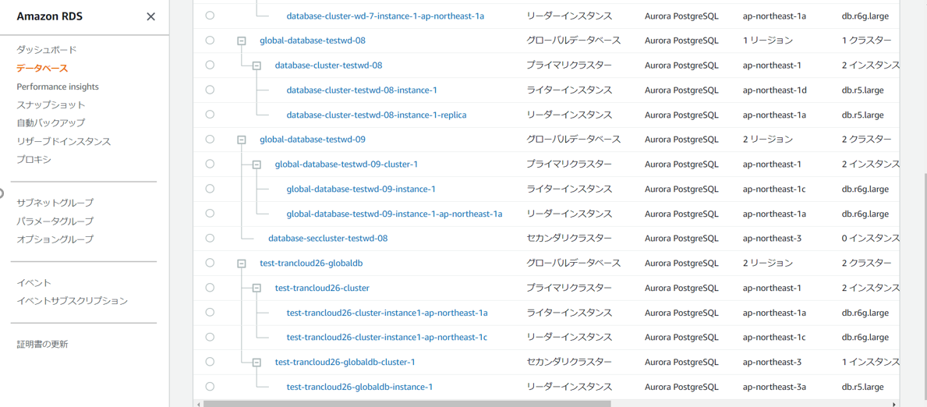 大阪リージョンのデータベース画面で、大阪リージョンのセカンダリクラスターからインスタンスが削除されたことを確認する。 | □
9 | AWSコンソールの終了 端末ログオフ | ブラウザを閉じてAWSコンソールを終了し、各環境ごと以下の手順を実施する。 ■本番・研修・開発環境 AWSコンソール管理端末からログオフを実施する。 | AWSコンソールの終了および、AWSコンソール管理端末からのログオフを確認する。 | □

